상품제안서
탑크린 체중계 누드 원형 | 상품코드: F03990

 |  |  |  |  |  |  | 02-412-0044 | www.easy1.co.kr
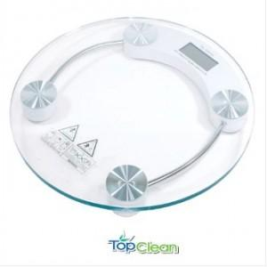

【상세/제작정보】 | 스티커제작비 : 별도

【인쇄/포장옵션】 | 실크 / 포장불가능

【공급단가】 | 수량 | 30~ | 100~ | 300~ | 500~ | 1,000~
*VAT별도 | 단가 | 10,810원 | 10,410원 | 10,010원 | 9,610원 | 9,370원

【상품 URL】 | https://dev.easy1.co.kr:443/src/goods_detail.php?gdno=3990

